SPC и WPC
Прайс-лист SPC и WPC панелей IZI PANEL
Наименование товара | Изображение товара | Серия | Толщина | Размеры (мм) | Цена (руб за 1 м2) | Цена за 1 шт
Декоративная стеновая панель SPC | 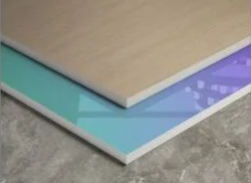 | Декоры дерево Камень Мрамор Ткань Однотонные и бархат | 4мм | 1220*2800 | 3,900.00 ₽ | 13,322.40 ₽
 |  |  | 5мм | 1220*2800 | 4,800.00 ₽ | 16,396.80 ₽
 |  | Декоры метал | 4мм | 1220*2800 | 4,900.00 ₽ | 16,738.40 ₽
 |  |  | 5мм | 1220*2800 | 5,800.00 ₽ | 19,812.80 ₽
Декоративная стеновая панель WPC (бамбуковая) | 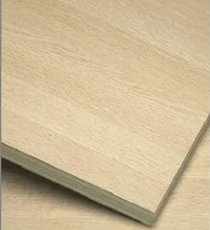 | Декоры дерево Камень Мрамор Ткань Однотонные и бархат | 4мм | 1220*2800 | 3,800.00 ₽ | 12,980.80 ₽
 |  |  | 8мм | 1220*2800 | 4,800.00 ₽ | 16,396.80 ₽
 |  | Декоры метал | 4мм | 1220*2800 | 4,800.00 ₽ | 16,396.80 ₽
 |  |  | 8мм | 1220*2800 | 5,800.00 ₽ | 19,812.80 ₽
Декоративная стеновая панель SPC со скрытым швом | 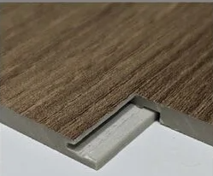 | Декоры дерево Камень Мрамор Ткань Однотонные и бархат | 5мм | 1220*2800 | 5,000.00 ₽ | 17,080.00 ₽
 |  | Декоры метал | 5мм | 1220*2800 | 6,300.00 ₽ | 21,520.80 ₽
Декоративная стеновая панель WPC (бамбуковая) со скрытым швом | 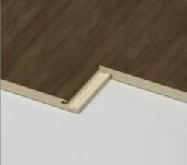 | Декоры дерево Камень Мрамор Ткань Однотонные и бархат | 8мм | 1220*2800 | 5,200.00 ₽ | 17,763.20 ₽
 |  | Декоры метал | 8мм | 1220*2800 | 6,200.00 ₽ | 21,179.20 ₽

Профиля для панелей 8мм
Прайс-лист алюминиевых профилей IZI PANEL
Серия для стеновых панелей 8 мм
Номер | Артикул | Фото монтажа | Фото товара | Чертёж размеры | Длина (м) | Цвета | Кол-во в упаковке | Вес 1 шт (кг) | Цена
1 | D8602-D01 | 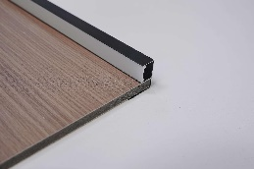 | 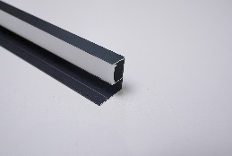 | 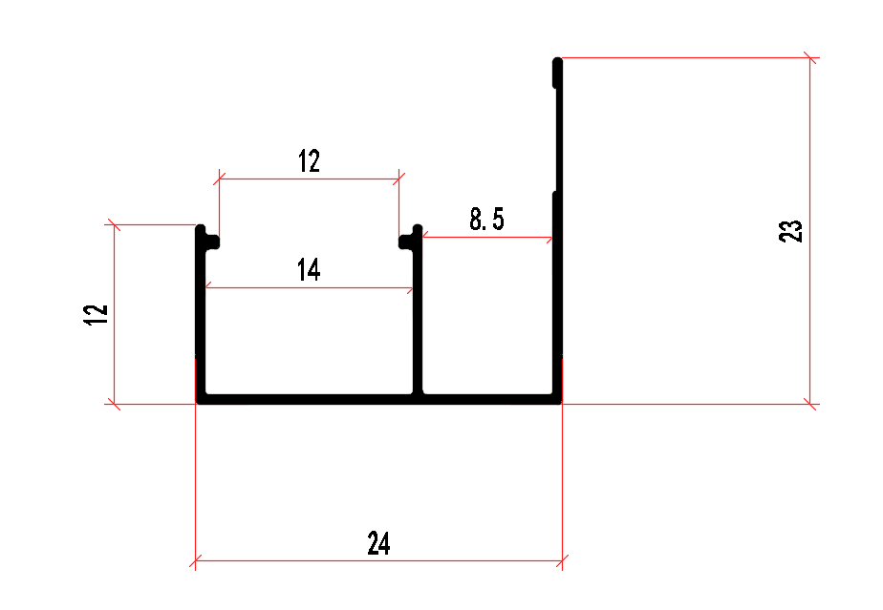 | 3 | Матовый черный Матовый золотой Розовое золото Серебристо-белый Песочно-белый | 50 | 0.333 | 1,150.00 ₽
2 | Z8605-02 | 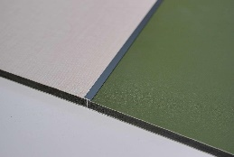 | 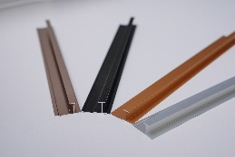 | 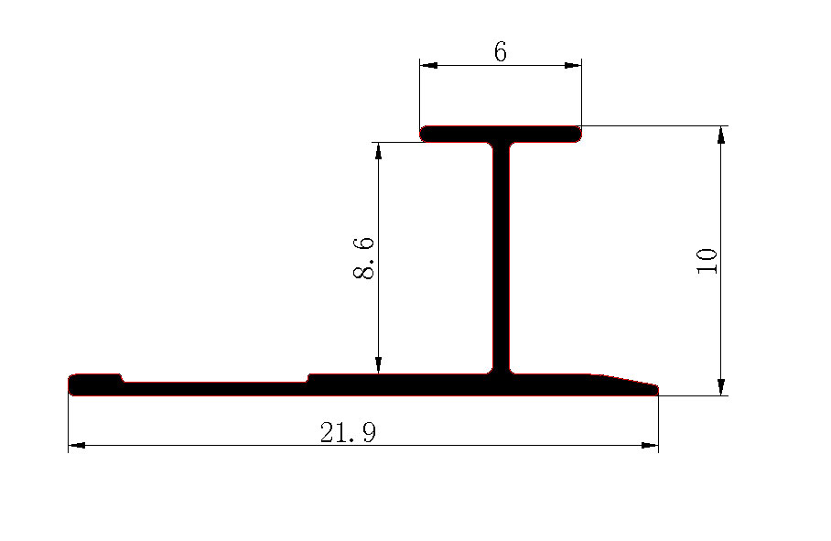 | 3 | Матовый черный Матовый золотой Розовое золото | 100 | 0.192 | 650.00 ₽
3 | Z8605-02B |  |  | 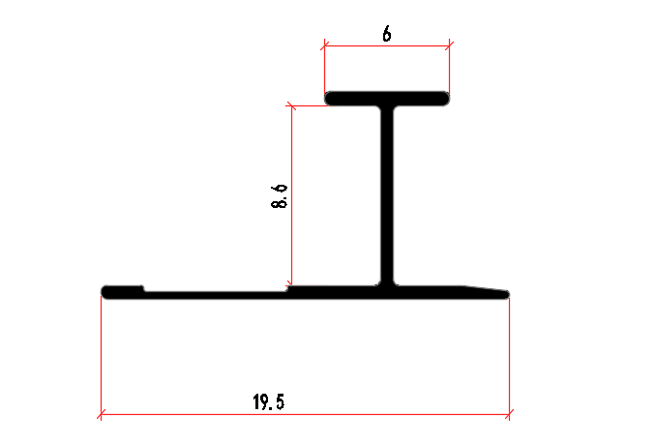 | 3 | Матовый черный Матовый золотой Розовое золото Благородный серый | 100 | 0.159 | 600.00 ₽
4 | Z8543-02 | 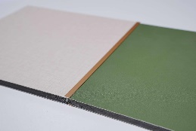 | 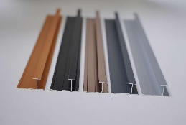 | 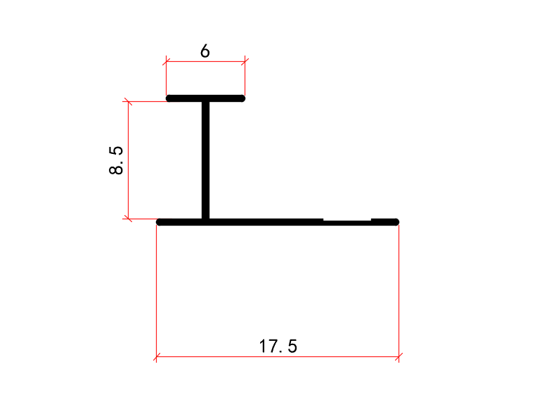 | 3 | Матовый черный Матовый золотой Розовое золото Серебристо-белый Песочно-белый Благородный серый | 100 | 0.123 | 450.00 ₽
9 | Z85119-02 |  |  | 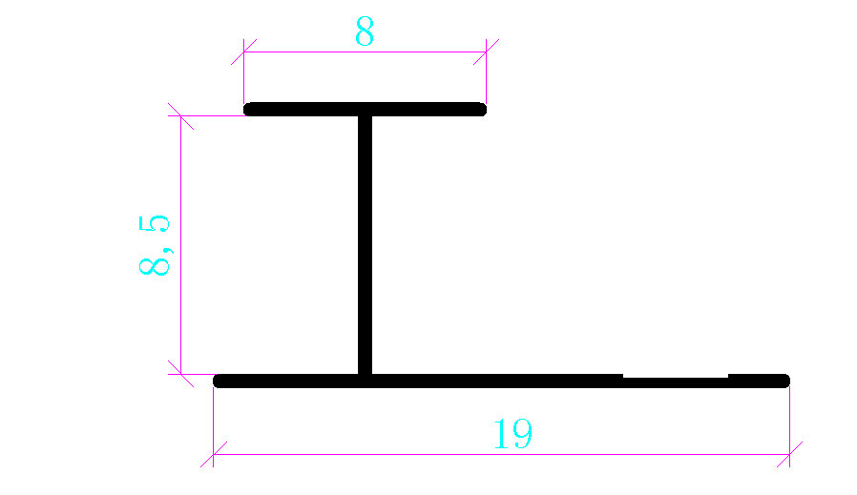 | 3 | Матовый черный Розовое золото Матовый золотой Керамический белый | 100 | 0.123 | 450.00 ₽
5 | Z8604-01 | 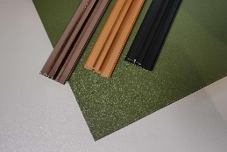 | 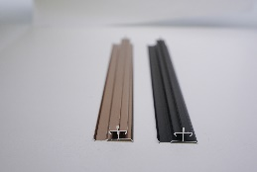 | 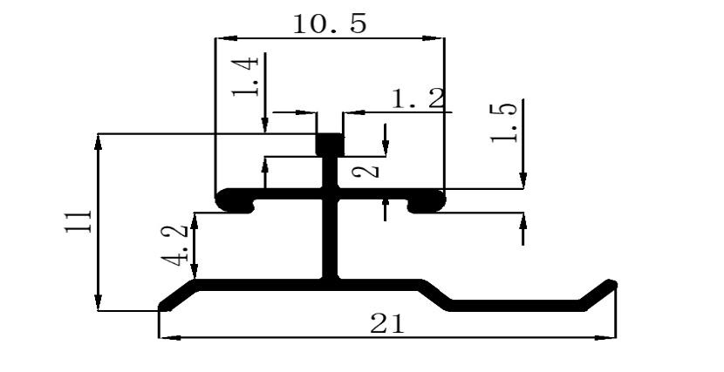 | 3 | Матовый черный Матовый золотой Розовое золото | 100 | 0.228 | 800.00 ₽
6 | Z88122-02 | 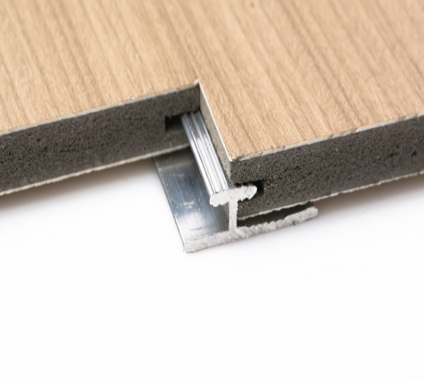 | 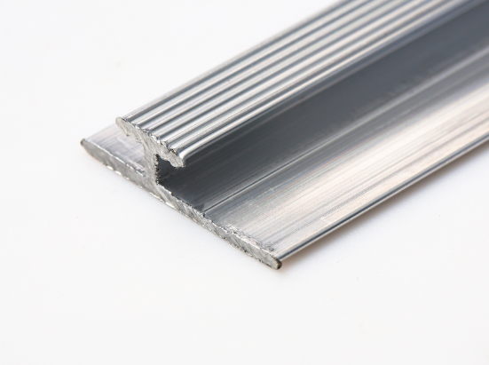 | 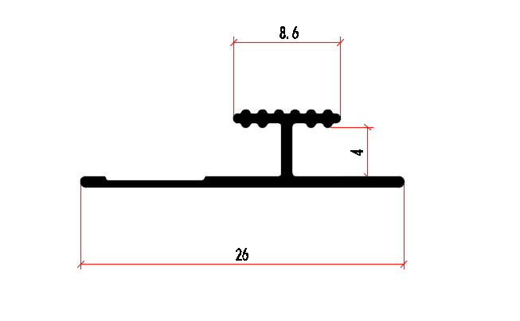 | 3 | Серебристо-белый | 100 | 0.249 | 750.00 ₽
7 | Z8606-03 | 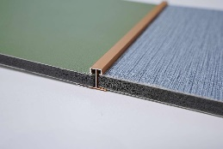 | 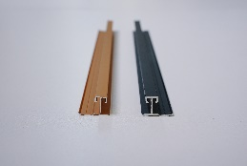 | 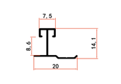 | 3 | Матовый черный Матовый золотой Розовое золото | 100 | 0.219 | 600.00 ₽
8 | Z8607-04 | 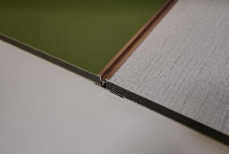 | 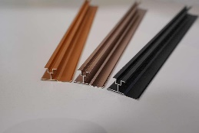 | 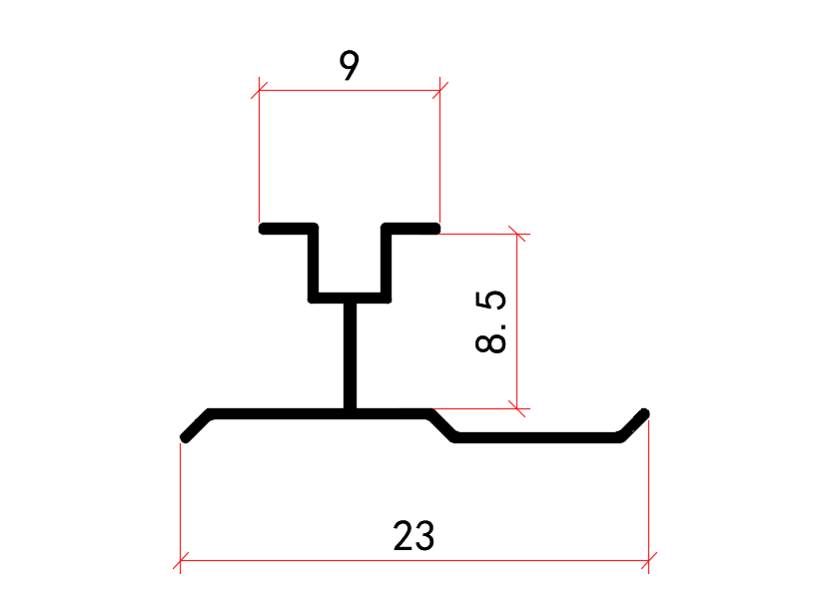 | 3 | Матовый черный Матовый золотой Розовое золото | 100 | 0.186 | 500.00 ₽
9 | Z8608-05 | 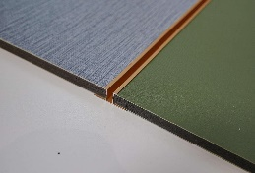 | 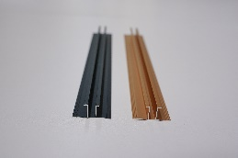 | 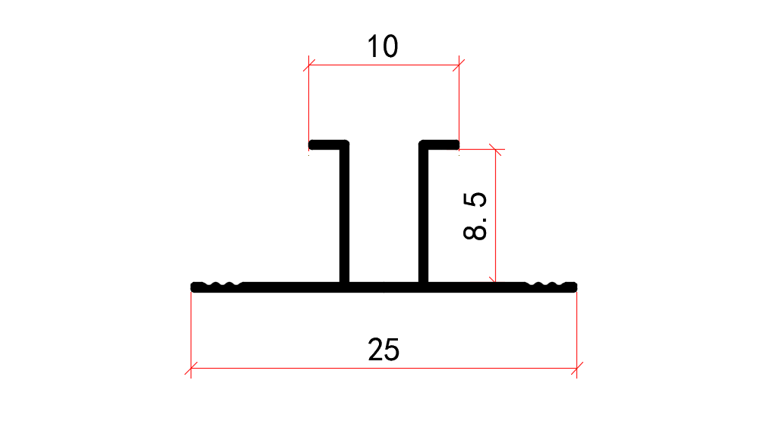 | 3 | Матовый черный Матовый золотой Розовое золото Песочно-белый | 100 | 0.225 | 600.00 ₽
10 | Z8544-05 | 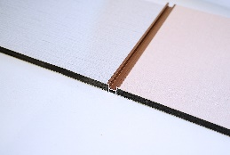 | 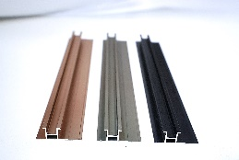 | 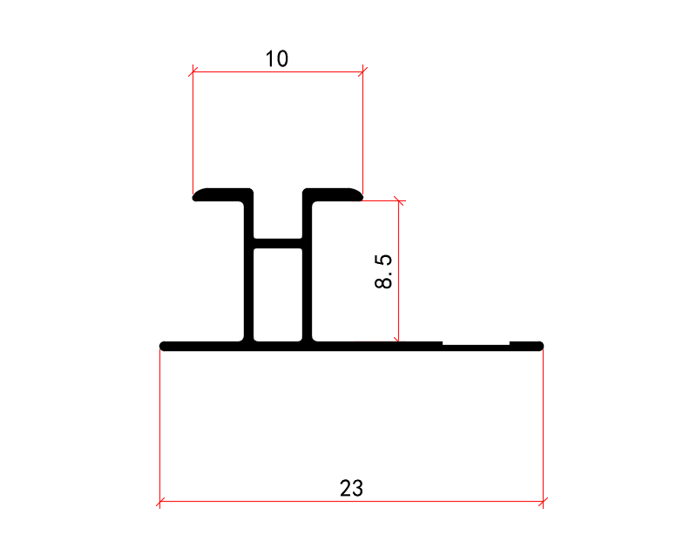 | 3 | Матовый черный Матовый золотой Розовое золото Серебристо-белый | 100 | 0.207 | 700.00 ₽
11 | T06101-50 | 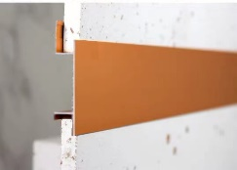 | 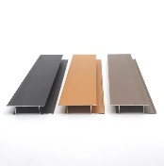 | 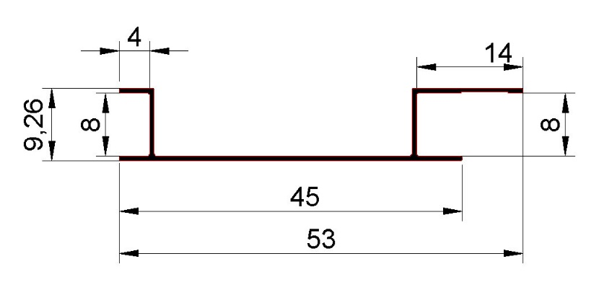 | 3 | Матовый черный 磨砂Матовый золотой 磨砂Розовое золото | 50 | 0.387 | 1,100.00 ₽
12 | Z8610-D07 | 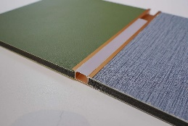 | 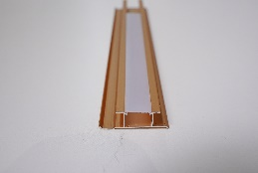 | 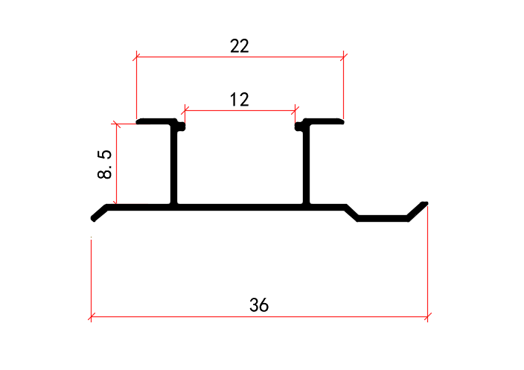 | 3 | Матовый черный Матовый золотой Розовое золото | 50 | 0.318 | 1,100.00 ₽
13 | Z8545-D07 | 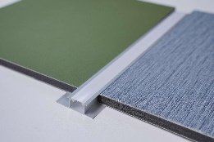 | 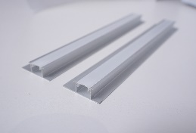 | 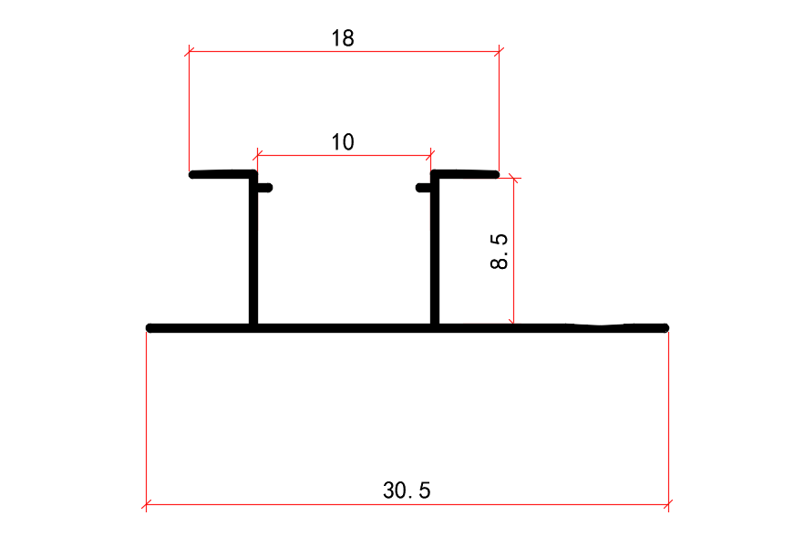 | 3 | Матовый черный Матовый золотой Розовое золото Песочно-белый Серебристо-белый Благородный серый Матовая бронза Керамический белый | 50 | 0.225 | 1,000.00 ₽
14 | Z8674-D08 | 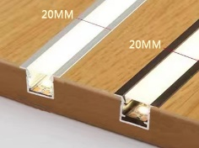 | 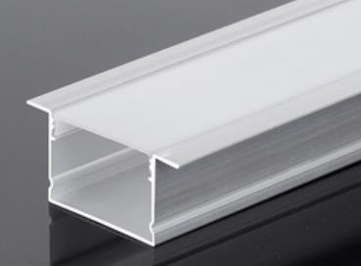 | 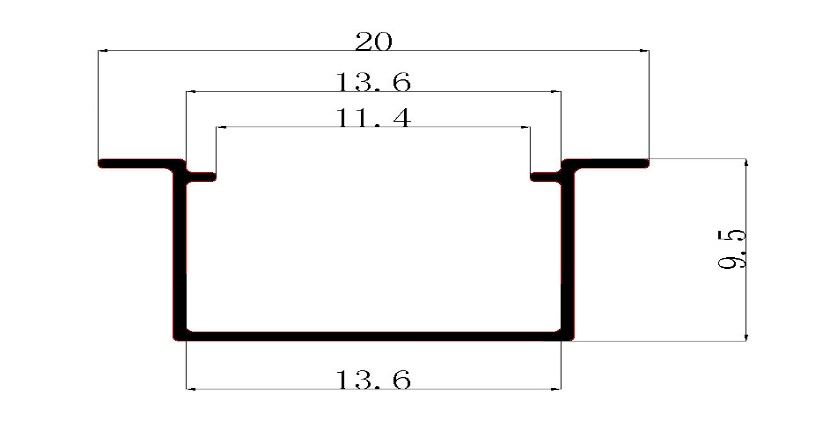 | 3 | Матовый черный Матовый золотой Розовое золото Песочно-белый Благородный серый Матовая бронза Керамический белый | 100 | 0.144 | 750.00 ₽
15 | S8611-01 | 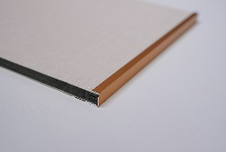 | 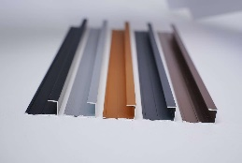 | 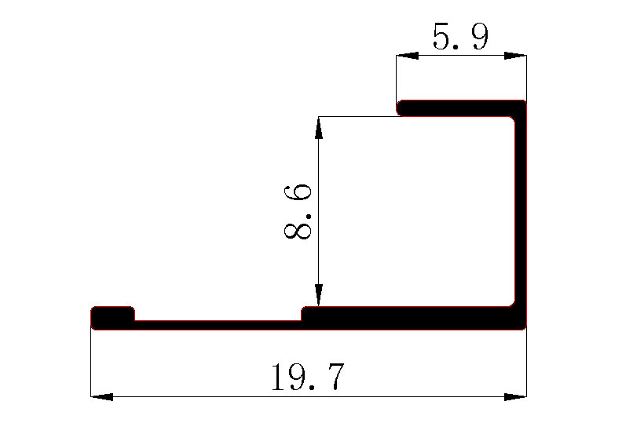 | 3 | Матовый черный Матовый золотой Розовое золото Благородный серый | 100 | 0.201 | 700.00 ₽
16 | S8546-01 | 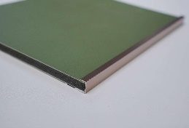 |  | 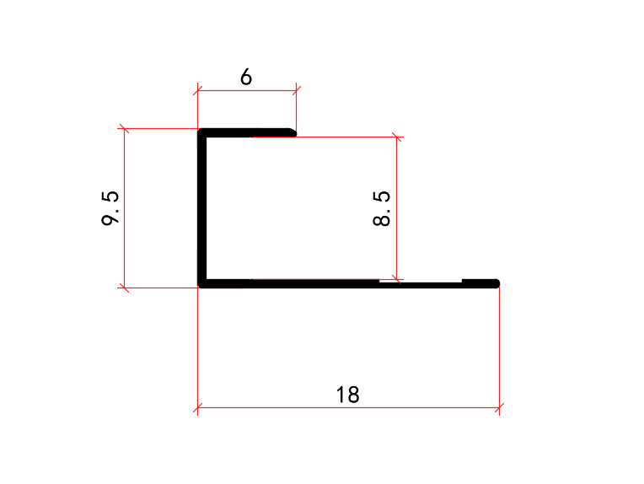 | 3 | Матовый черный Матовый золотой Розовое золото Серебристо-белый Песочно-белый Благородный серый | 100 | 0.123 | 450.00 ₽
17 | S8465-01 |  |  |  | 3 | Матовый черный Матовый золотой Розовое золото Матовая бронза Благородный серый Керамический белый Серебристо-белый | 100 | 0.084 | 350.00 ₽
18 | S8621-D02 |  |  |  | 3 | Матовый черный Матовый золотой Розовое золото Песочно-белый | 100 | 0.189 | 850.00 ₽
19 | J8548-01 |  |  |  | 3 | Матовый черный Матовый золотой Розовое золото Серебристо-белый Песочно-белый Благородный серый | 100 | 0.186 | 500.00 ₽
20 | LW179 8厘阴角 |  |  |  | 3M | Матовый черный Розовое золото | 200 | 0.261 | 800.00 ₽
20 | J0673-20 |  |  |  | 3 | Матовый черный Матовый золотой Розовое золото | 100 | 0.18 | 650.00 ₽
21 | Y8616-01 |   |  |  | 3 | Матовый черный Матовый золотой Розовое золото Серебристо-белый Песочно-белый | 100 | 0.207 | 750.00 ₽
22 | Y85106-01B |  |  |  | 2.95 | Матовый черный Матовый золотой Розовое золото Песочно-белый Серебристо-белый Благородный серый Керамический белый Матовая бронза | 100 | 0.156 | 600.00 ₽
52 | Y8552-05 |  |  |  | 3 | Матовый черный Матовый золотой Розовое золото Серебристо-белый Песочно-белый | 100 | 0.276 | 900.00 ₽
23 | Y8617-02 |  |  |  | 3 | Матовый черный Матовый золотой Розовое золото Серебристо-белый | 50 | 0.375 | 1,000.00 ₽
24 | Y8551-03 |  |  |  | 3 | Матовый черный Матовый золотой Розовое золото | 50 | 0.234 | 700.00 ₽
25 | Y8619-04 |  |  |  | 3 | Матовый черный Матовый золотой Розовое золото Благородный серый | 50 | 0.393 | 1,050.00 ₽
26 | JZ-015B |  |  |  | 3 | Матовый черный Матовый золотой Розовое золото | 100 | 0.159 | 600.00 ₽
27 | J85137-01 |  |  |  | 3 | 幻影白 幻影灰 幻影可可 红铜金 Глянцевый черный闪金 | 100 | 0.231 | 800.00 ₽
28 | Z8605-02B |  |  |  | 3 | Матовый черный Матовый золотой Розовое золото Серебристо-белый Песочно-белый | 100 | 0.171 | 650.00 ₽
29 | S8611-01B |  |  |  | 3 | Матовый черный Матовый золотой Розовое золото Серебристо-белый Песочно-белый | 100 | 0.174 | 650.00 ₽
30 | Y0614-20 |  |  |  | 3 | Матовый черный Матовый золотой Розовое золото Серебристо-белый Песочно-белый | 100 | 0.168 | 600.00 ₽
31 | LT4521 |  |  |  | 3 | Чёрный Розовое золото Матовый золотой | 10 | 0.602 | 1,900.00 ₽
32 | LT4523 |  |  |  | 3 | Чёрный Розовое золото Матовый золотой | 10 | 0.49 | 1,550.00 ₽
33 | LT4522 |  |  |  | 3 | Чёрный Розовое золото Матовый золотой | 10 | 0.69 | 2,100.00 ₽
34 | LT4524 |  |  |  | 3 | Чёрный Розовое золото Матовый золотой | 10 | 0.647 | 2,000.00 ₽

Профиля для панелей 4-5мм
Прайс-лист алюминиевых профилей IZI PANEL
Серия для стеновых панелей 4–5 мм
Номер | Артикул | Фото монтажа | Фото товара | Чертёж размеры | Длина (м) | Цвета | Кол-во в упаковке | Вес 1 шт (кг) | Цена
1 | D5539-60 |  |  |  | 3 | Матовый черный Розовое золото | 20 | 0.534 | 1,550.00 ₽
2 | Свет D5540-D01 |  |  |  | 3 | Матовый черный Матовый золотой Розовое золото Песочно-белый | 50 | 0.243 | 950.00 ₽
3 | Z5553-02 |  |  |  | 3 | Матовый черный Матовый золотой Розовое золото Серебристо-белый Песочно-белый Благородный серый цвет | 100 | 0.111 | 400.00 ₽
4 | Z5542-03 |  |  |  | 3 | Матовый черный Матовый золотой Розовое золото | 100 | 0.168 | 600.00 ₽
9 | Z5554-04 |  |  |  | 3 | Матовый черный Матовый золотой Розовое золото Серебристо-белый | 100 | 0.138 | 500.00 ₽
5 | Z5555-05 |  |  |  | 3 | Матовый черный Матовый золотой Розовое золото Серебристо-белый Песочно-белый | 100 | 0.159 | 550.00 ₽
6 | Z5556-D07 |  |  |  | 3 | Матовый черный Матовый золотой Розовое золото Серебристо-белый Песочно-белый | 50 | 0.222 | 850.00 ₽
7 | Z5676-D08 |  |  |  | 3 | Матовый черный Матовый золотой Розовое золото | 100 | 0.108 | 650.00 ₽
8 | S5557-01 |  |  |  | 3 | Матовый черный Матовый золотой Розовое золото Серебристо-белый Песочно-белый Благородный серый цвет | 100 | 0.111 | 400.00 ₽
9 | S5558-D02 |  |  |  | 3 | Матовый черный Матовый золотой Розовое золото Песочно-белый | 100 | 0.18 | 800.00 ₽
10 | J5559-01 |  |  |  | 3 | Матовый черный Матовый золотой Розовое золото Серебристо-белый Песочно-белый Благородный серый цвет | 100 | 0.144 | 550.00 ₽
11 | Y5560-01 |  |  |  | 3 | Матовый черный Матовый золотой Розовое золото Серебристо-белый Песочно-белый | 100 | 0.138 | 500.00 ₽
12 | Y5561-02 |  |  |  | 3 | Матовый черный Матовый золотой Розовое золото Песочно-белый | 50 | 0.159 | 600.00 ₽
13 | Y5563-05 |  |  |  | 3 | Матовый черный Матовый золотой Розовое золото | 100 | 0.186 | 650.00 ₽

